スポンサー公告
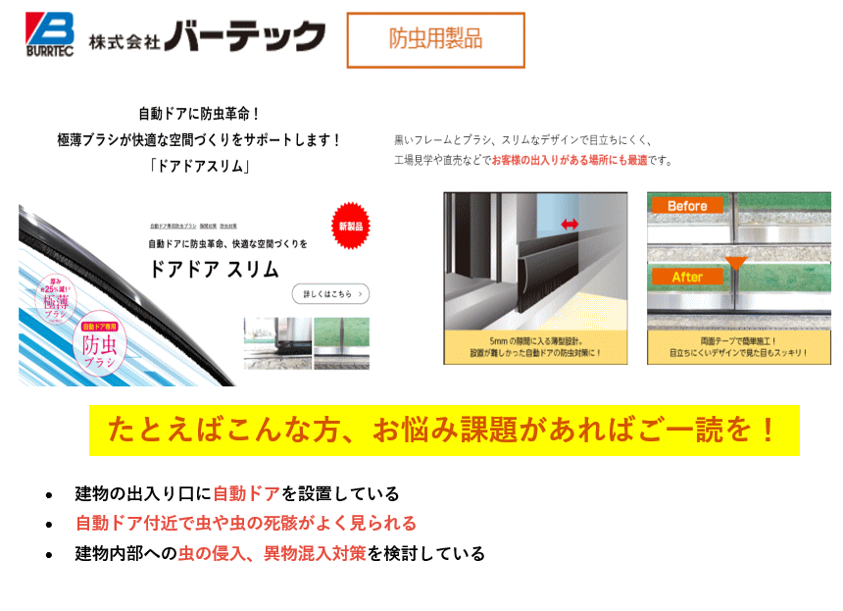

11 ノロウイルス関連情報
ノロウイルス指数平年同等 散発事故発生 |  |  |  |  |  |  |  | 出典:東京都感染症情報センター
 |  |  |  |  |  |  |  | （最近５年間の週値の比較） ノロウイルスの感染周期は4年ですね 前回は2018年
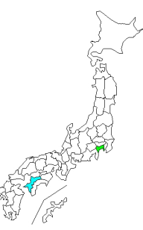
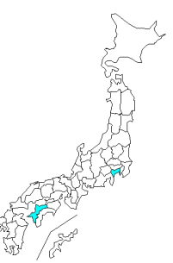
東京都は レベル 3 全国平均 (レベル3) 5.32

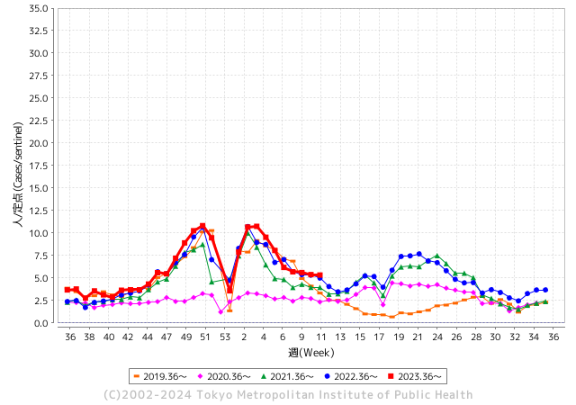
ノロウイルスのピークは
3月でが猛威警戒中。

 |  |  |  |  |  |  |  |  |  |  |  | レベル5

 |  |  |  |  |  |  |  |  |  |  |  | レベル4

 |  |  |  |  |  |  |  |  |  |  |  | レベル3

 |  |  |  |  |  |  |  |  |  |  |  | レベル2
GⅡ10週5例 |  |  |  |  | GⅡ 11週 2例 |  |  |  |  |  |  | レベル1
地方衛生研究所情報 |  |  | 傾向 |  | 出典：地方衛生研究所ネットワーク
★数年間で1番目に高い比率でノロウイルス継続 |  |  |  |  |  |  |  | http://idsc.tokyo-eiken.go.jp/diseases/gastro/gastro/
 |  |  |  | 流行警報 | 警戒警報
 | 2024-03-24 |  | 低散発 | 定点観測値 |  | ▲:減少 | 今週のニュース（Noroｖｉｒｕｓ） (3/18-3/24) |  |  |  | 7
先週
今週
都道府県名 | 流行 ☆増加 ★減少☆★1つで約1ポイント |  |  | 2024/10週 | 2024/11週 | 対前週 | 大量発症事故（業種／内容） 今週 , 先週 |  |  |  | ニュースソース | 日時
北海道 | ★ |  |  | 3.89 | 2.96 | ▲ 0.93 | ３月中旬に羽幌町のホテルのレストランで食事をした大人３０人が下痢や発熱、腹痛などの症状を訴え、ノロウイルスが検出されました。保健所は食事が原因の食中毒と断定しレストランを２２日から３日間の営業停止の処分にしました。 営業停止となったのは羽幌町北３条１丁目のホテル「サンセットプラザはぼろ」の１階にあるレストラン「二島物語」です。 |  |  |  | NHK | 2024-03-22 | 北海道
青森県 | ★ |  |  | 2.76 | 2.46 | ▲ 0.30 |  |  |  |  |  |  | 青森県
岩手県 | ★★ |  |  | 7.87 | 6.46 | ▲ 1.41 | 県によると、３月１５日に奥州保健所管内の高齢者施設（利用者１１０人・職員２４人）から、複数の利用者と職員に嘔吐や下痢等の症状があると保健所へ連絡があり、調査した結果、３月８日から１３日にかけて利用者１４人と職員３人の計１７人に嘔吐や下痢等の症状があったことがわかった。保健所が調べた結果、症状のある７人からノロウイルスが検出された。 |  |  |  | 岩手めんこいテレビ | 2024-03-19 | 岩手県
宮城県 | ★ |  |  | 5.84 | 5.05 | ▲ 0.79 | 宮城県は１３日、登米市豊里町の「鈴木屋旅館」で９日に食事をした４０～７０代の男女６人がノロウイルスによる食中毒を発症したと発表した。県によると、６人は同旅館の食堂で海鮮丼やすし、ヒレカツ定食などを食べ、１０日に下痢や嘔吐（おうと）、腹痛の症状が出た。１人が入院中で、他の５人を含めて現在は回復に向かっている。 |  |  |  | 河北新聞 | 2024-03-13 | 宮城県
秋田県 | ★ |  |  | 2.7 | 2.48 | ▲ 0.22 |  |  |  |  |  |  | 秋田県
山形県 | ★ |  |  | 5.04 | 4.54 | ▲ 0.50 | 大江町の飲食店で食事をした5人が食中毒症状を訴え、ノロウイルスが原因と断定された。ノロウイルスによる食中毒は2024年に入り県内で初めて。食中毒が発生したのは、大江町本郷丁の飲食店「お好み焼・杉っ子」。県によると、3月17日にこの店で食事をした人がおう吐・下痢などの食中毒症状を訴えていると、医療機関から村山保健所に連絡があった。 |  |  |  | さくらんぼテレビ | 2024-03-21 | 山形県
福島県 | ★ |  |  | 5.82 | 4.78 | ▲ 1.04 | 3月15日に、福島市の北沢又小学校に通う児童と教職員合わせて21人が下痢などを理由に欠席したことから、保健所が調査を行った。その結果、下痢などの症状を訴えた人の一部からノロウイルスが検出された。しかし、発症者のいないクラスがあることなどから保健所は「給食による食中毒とは断定できない」としていて、原因は特定できなかった。ノロウイルスは、昇降口などで広がった可能性もあるという。 |  |  |  | 福島テレビ | 2024-03-22 | 福島県
茨城県 | ★ |  |  | 4.53 | 4.2 | ▲ 0.33 | 茨城県水戸市は7日、同市千波町の飲食店「海咲丼丸 結」で、海鮮丼などを2月28日に持ち帰って食べた客計4人が下痢や腹痛などの症状を訴え、市保健所がノロウイルスが原因の食中毒と断定したと発表した。いずれも快方に向かっている。市保健所は同店に対し、7日からの営業禁止命令を出した。 |  |  |  | 茨城新聞 | 2024-03-07 | 茨城県
栃木県 | ★ |  |  | 2.73 | 1.9 | ▲ 0.83 | 同部によると、入所者28人と職員８人が15〜21日、嘔吐（おうと）や下痢などの症状を訴えた。18日に施設から連絡があり、同センターが調査を実施。また、県保健環境センターが19日に３人を検査した結果、全員の検体からノロウイルスが検出された。 |  |  |  | 下野新聞 | 2024-03-22 | 栃木県
群馬県 | ★ |  |  | 5.23 | 4.89 | ▲ 0.34 | 群馬県は9日、太田市藤阿久町の飲食店「海鮮ダイニング美喜仁館太田店」で食事した群馬、栃木、埼玉の3県に住む10～80代以上の男女30人が嘔吐（おうと）や下痢などの症状を訴え、一部の客と従業員からノロウイルスが検出されたと発表した。県は同店が原因の食中毒と断定し、9日から3日間の営業停止処分とした。 |  |  |  | 上毛新聞 | 2024-03-10 | 群馬県
埼玉県 | ★ |  |  | 5.82 | 5.64 | ▲ 0.18 | 埼玉県は22日、上尾市宮本町の飲食店「北の国バル 上尾店」で、15日夜に生ガキを用いた料理などを食べた20～60代の男女計31人に下痢や発熱などの症状が現れ、うち11人からノロウイルスが検出されたと発表。鴻巣保健所は、店を22日から3日間の営業停止処分にした。患者は全員、快方に向かっている。県食品安全課によると、店は当時貸し切りで、計49人のグループが生ガキや加熱したカキを使った料理などを食べていた。 |  |  |  | 埼玉新聞 | 2024-03-23 | 埼玉県
千葉県 | ★ |  |  | 6.09 | 5.14 | ▲ 0.95 | 千葉県は21日、習志野市大久保3の飲食店「旬菜処 たけ」で調理された弁当を食べた1グループ30人のうち、26～69歳の男女17人が下痢や吐き気などの症状を訴え、患者と従業員の便から食中毒の原因となる「ノロウイルス」が検出されたと発表した。習志野保健所は21日、同店が原因の食中毒と断定し、同日から3日間の営業停止とした。 |  |  |  | 千葉日報 | 2024-03-22 | 千葉県
東京都 | ★ |  |  | 5.37 | 5.32 | ▲ 0.05 | 今月8日、東京・足立区の中学校で約50人の生徒が嘔吐（おうと）や下痢の症状を訴え、学年閉鎖になりました。ノロウイルスの集団感染とみられます。 足立区によりますと、区立西新井中学校で8日、同じ学年の生徒47人が嘔吐や下痢の症状を訴えて欠席しました。 |  |  |  | テレビ朝日 | 2024-03-13 | 東京都
神奈川県 | ★ |  |  | 3.91 | 3.68 | ▲ 0.23 | これまでの調査から、当該施設を利用し、症状を呈した患者と従事者の便から、ノロ ウイルスが検出されたこと、患者の症状等がノロウイルスによる食中毒と一致してい ること、患者全員に共通する食事が当該施設で調理・提供された食事のみであること 及び医師から食中毒の届出があったことから、本日、川崎市保健所長が当該施設を原 因とする食中毒事件と断定しました。 |  |  |  | 川崎市公表 | 2024-03-21 | 神奈川県
新潟県 | ★ |  |  | 4.64 | 4 | ▲ 0.64 | 県は21日、柏崎市でノロウイルスによる食中毒が発生したと発表しました。 21人が発症し11人が治療を受けています。 県によりますと18日午後、患者の職場の上司から柏崎保健所へ職員の複数人に胃腸炎症状があると連絡しました。職員は職場の10人のグループで16日に柏崎市内の居酒屋「食菜や せん乃」を利用していたということです。 |  |  |  | テレビ新潟 | 2024-03-21 | 新潟県
富山県 | ☆ |  |  | 12 | 12.59 | 0.59 | 富山市によりますと、４日、富山市古鍛冶町の介護老人保健施設、「西町セントラル・ヴィレー」から、「入所者と職員におう吐や下痢の症状がある」と連絡がありました。保健所が調査したところ、入所者２０人と職員２人に、おう吐や下痢の症状がありましたが、いずれも入院はせず、全員快方に向かっているということです。複数の人からノロウイルスが検出されたことから、市はこの施設で提供されている食事が原因の集団食中毒 |  |  |  | NHK | 2024-03-07 | 富山県
石川県 | ☆ |  |  | 9 | 10.21 | 1.21 |  |  |  |  |  |  | 石川県
福井県 | ★ |  |  | 9.24 | 8.52 | ▲ 0.72 |  |  |  |  |  |  | 福井県
山梨県 | ★ |  |  | 4.13 | 3.5 | ▲ 0.63 | 山梨県によりますと「2月24日にこの店を9人で利用したうちの8人が、嘔吐や下痢の症状を訴えている」と3月1日に連絡がありました。富士・東部保健所が調べたところノロウイルスが検出されため、この店が提供した食事が原因の食中毒と断定されました。県は、大黒天を3月10日から3日間の営業停止としました。 |  |  |  | テレビ山梨 | 2024-03-10 | 山梨県
長野県 | ☆ |  |  | 4.69 | 4.7 | 0.01 | 患者は、3月9日に当該施設で調理し、提供された食事を喫食した4グループ16名中の2グループ10名で、環境保全研究所が行った検査により、患者便及び調理従事者便からノロウイルスが検出されました。 なお、患者は全員快方に向かっています。 |  |  |  | 長野県公表 | 2024-03-15 | 長野県
岐阜県 | ★ |  |  | 3.79 | 3.7 | ▲ 0.09 | 岐阜市によりますと今月1日、岐阜市神田町の居酒屋「もてなしや岐阜本店」で飲食をした男女合わせて11人が、翌日以降に下痢や吐き気などの症状を訴えました。 検査の結果、このうち8人からノロウイルスが検出されたことから、市は食中毒と断定し、6日付けで店を営業禁止処分にしました。 この店は1日に営業を開始しましたが、保健所による営業の許可を得ていなかったということです。 |  |  |  | youtube | 2024-03-07 | 岐阜県
静岡県 | ★ |  |  | 5.39 | 4.36 | ▲ 1.03
愛知県 | ★ |  |  | 4.23 | 4.12 | ▲ 0.11 |  |  |  |  |  |  | 愛知県
三重県 | ☆ |  |  | 5.51 | 6.22 | 0.71 |  |  |  |  |  |  | 三重県
滋賀県 | ★ |  |  | 4.92 | 4.42 | ▲ 0.50 | 滋賀県は22日、東近江市の飲食店「和（かず）コーポレーション」の仕出し弁当を食べた21人が腹痛や嘔吐（おうと）などの症状を訴え、うち5人からノロウイルスを検出したと発表した。県東近江保健所は食中毒と断定し、同店を24日まで3日間の営業停止処分にした。 |  |  |  | 京都新聞 | 2024-03-22 | 滋賀県
京都府 | ★ |  |  | 5.09 | 4.75 | ▲ 0.34 | 京都市は8日、京都市中京区蛸薬師通堀川西入ルの飲食店「コック長食品」の配送弁当を食べた医療機関と事業所の職員計21人が下痢や嘔吐などの症状を訴え、うち6人からノロウイルスを検出したと発表した。 |  |  |  | 京都府 | 2024-03-10 | 京都府
大阪府 | ★ |  |  | 6.2 | 6.05 | ▲ 0.15 | 発症者18名の共通食は当該飲食店で提供された食事以外になく、その発症状況が類似していること、発症者及び調理従事者のふん便からノロウイルスが検出されたこと、発症者に共通する感染症を疑う事象が確認されなかったことから、「炭火やきとり 将吉」を原因とする食中毒と断定し、営業者に対し、3月22日（金曜日）から3月23日（土曜日）まで2日間、当該飲食店の営業停止を命じました。 |  |  |  | 大阪市公表 | 2024-03-22 | 大阪府
兵庫県 | ★ |  |  | 8.51 | 7.98 | ▲ 0.53 | 兵庫県龍野健康福祉事務所は２０日、同県佐用町上秋里のゴルフ施設「ＪＯＹＸ（ジョイックス）ゴルフ倶楽部」内のレストランで食事した４２人が下痢や嘔吐などを訴えたと発表した。このうち１０人と調理従事者１人からノロウイルスが検出されたため、同事務所は食中毒と断定し、レストランの運営会社に２２日までの営業停止を命じた |  |  |  | 神戸新聞 | 2024-03-20 | 兵庫県
奈良県 | ☆ |  |  | 5.67 | 6.39 | 0.72 | 奈良県消費・生活安全課は21日、桜井市の飲食店が配達した弁当を食べた1グループ21人のうち、9人が下痢や吐き気、発熱などの症状を訴え、有症者と従業員の検便からノロウイルスが検出されたと発表した。 |  |  |  | 奈良新聞 | 2024-03-22 | 奈良県
和歌山県 | ☆☆ |  |  | 6.6 | 8.83 | 2.23 | 和歌山県によりますと１９日、橋本市の障害者支援施設で、複数の入所者と職員に嘔吐や下痢の症状があると保健所に連絡がありました。 調査した結果、１６日に１人が症状を訴え、２１日までの間に入所者２７人と職員１人の合わせて２８人に症状が確認されたということです。 |  |  |  | 関西ニュース | 2024-03-22 | 和歌山県
鳥取県 | ★★ |  |  | 8.37 | 6.79 | ▲ 1.58 | 3月15日、鳥取県伯耆町の高齢者施設から米子保健所に、「多数の利用者・職員に発熱、下痢、嘔吐などの症状が発生しており、一部からノロウイルスが検出されている。」との報告がありました。米子保健所によりますと、15日午後6時の時点で、この施設の在籍者40人のうち半数の20人。職員23人のうち7人の合わせて27人がこれまでに発症。 |  |  |  | 山陰放送 | 2024-03-16 | 鳥取県
島根県 | ★ |  |  | 6.48 | 6.04 | ▲ 0.44 | 出雲市の飲食店で発生した集団食中毒について、島根県は保健所の調査の結果、食中毒患者が６人増えて合わせて３３人になったと発表しました。また、この飲食店は１９日付けで営業を廃止する届け出を県に提出しました。出雲市の飲食店「和食居酒屋神門」で発生した集団食中毒では、２月２９日から３月３日に食事をした利用客のうち、これまで２７人がノロウイルスを原因とする食中毒症状 |  |  |  | 山陰中央テレビ | 2024-03-19 | 島根県
岡山県 | ☆ |  |  | 5.48 | 6.63 | 1.15 |  |  |  |  |  |  | 岡山県
広島県 | ☆ |  |  | 7.36 | 7.6 | 0.24 |  |  |  |  |  |  | 広島県
山口県 | ☆ |  |  | 5.35 | 6.16 | 0.81 | 原因施設が3月15日（金曜日）に調理・提供した食事を喫食した者のうち、2グループ13人が腹痛、下痢等の症状を呈した（うち複数人が医療機関を受診）。 なお、患者は快方に向かっている（入院者なし）。 |  |  |  | 山口県公表 | 2024-03-20 | 山口県
徳島県 | ★ |  |  | 4.43 | 3.7 | ▲ 0.73 |  |  |  |  |  |  | 徳島県
香川県 | ☆ |  |  | 6.39 | 7.29 | 0.90 | 香川県は、善通寺市の事業所でノロウイルスが原因の食中毒が発生したと発表しました。 今月（3月）11日の昼食に食楽遊房吉風が作った弁当を食べた従業員32人のうち19人に下痢や嘔吐などの食中毒症状があったということです。 |  |  |  | RSK山陽放送 | 2024-03-15 | 香川県
愛媛県 | ★★ |  |  | 11.14 | 9.57 | ▲ 1.57 | 愛媛県の松山市保健所は5日、松山市南久米町の居酒屋「居酒処さむらい」でノロウイルスによる食中毒が発生したため、5日から6日まで2日間の営業停止処分にしたと発表しました。松山市保健所によりますと、2月2… |  |  |  | TBS | 2024-03-05 | 愛媛県
高知県 | ★ |  |  | 4.38 | 3.73 | ▲ 0.65 | 高知県によりますと、今月19日から20日にかけて土佐清水市の「特別養護老人ホームしおさい」で、70代から90代までの利用者15人が嘔吐や下痢、発熱の症状を訴えました。幡多福祉保健所が調査したところ、患者8人と調理従事者2人からノロウイルスが検出されたことなどから、施設の給食が原因の食中毒と断定しました。 |  |  |  | テレビ高知 | 2024-03-22 | 高知県
福岡県 | ☆ |  |  | 5.09 | 5.25 | 0.16 |  |  |  |  |  |  | 福岡県
佐賀県 | ★ |  |  | 4.17 | 3.74 | ▲ 0.43 |  |  |  |  |  |  | 佐賀県
長崎県 | ★ |  |  | 5.3 | 4.19 | ▲ 1.11 |  |  |  |  |  |  | 長崎県
熊本県 | ★ |  |  | 7.76 | 7.5 | ▲ 0.26 |  |  |  |  |  |  | 熊本県
大分県 | ★★ |  |  | 10.86 | 9.17 | ▲ 1.69 |  |  |  |  |  |  | 大分県
宮崎県 | ★★ |  |  | 8.33 | 6.5 | ▲ 1.83 |  |  |  |  |  |  | 宮崎県
鹿児島県 | ☆ |  |  | 7.71 | 7.75 | 0.04 | 鹿児島県は6日、和泊町の「しらゆりの園通所介護・訪問給食事業所」が2月26日に調理した食事を取った65～92歳の16人が、下痢や嘔吐（おうと）などの食中毒症状を訴えたと発表した。うち10人と調理従事者1人の便からノロウイルスを検出した。県は同施設の食事が原因の食中毒と断定、3月7日の1日間の業務停止処分とした。 |  |  |  | 南日本新聞 | 2024-03-06 | 鹿児島県
沖縄県 | ☆ |  |  | 2.13 | 2.61 | 0.48 | 沖縄県は22日、糸満市内にあるホテルのビュッフェレストランで、食中毒が確認されたため22～26日を営業停止処分にしたと発表した。2月29日か3月6、7日のうちのいずれかの利用客10人に吐き気などの症状があり、うち7人が救急搬送された。検査の結果、黄色ブドウ球菌が検出された。 |  |  |  | 琉球新報 | 2024-03-22 | 沖縄県
全国 | ★ |  |  | 5.61 | 5.32 | ▲ 0.29
 |  |  |  |  |  |  |  |  |  |  | 3 | 2
 |  |  |  | 今週 |  |  | 管理レベル「3」
 |  | 先週に比べて全国平均は |  |  |  | 5.32 | ：先週より | ▲ 0.29
 |  | 東京都は |  |  |  | 5.32 | ：先週より | ▲ 0.05
 |  | 最高指数は |  |  | 富山県 | 12.59 | 全国で10.00を超える都道府県数は |  | 2ヶ所 | 増減 | ▲ 1

3 | 11月ー3月中9-10月、4月以降 施設の所在市町村で 流行・食中毒が複数件報告される。 定点観測値が5.00～10.00 |  |  |  |  | 【情報共有】業界・地域のニュースを掲示して、注意を促す 【常設】（次亜塩素系消毒剤)、うがい薬(イソジン） 【行動】出勤時、休憩後、退社時に手洗いの指示と徹底 【体調管理】健康状態の聞き取り、対応記録 予防的検査の実施、健康保菌者への生活指導、待機指示 【訓練】嘔吐物処理の実施訓練 【お客様・パートナー】客、納品業者に体調不良者がある場合には日報に記録

11 衛生訓話
毎週 ひとつ 覚えていきましょう
今週のお題 (異物対策② 髪の毛混入は異物の第一原因です )
なぜ 帽子にはかぶり方があるんですか？
↓ 職場の先輩は以下のことを理解して わかり易く 指導しましょう ↓

 | 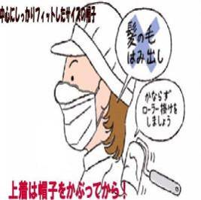 | ★毎日人の髪は50-60本抜け替わっています。 仕事始めにブラッシングしてまずは正しく帽子をかぼることが大切です。 ①上着に着替える前に、何回か ヘアーブラシで ブラッシングします。 ②長髪の方は後頭部に髪を束ねます。 ③鏡を見て帽子の中央を額の中央部に合わせます。 ④耳や髪が外に出ていないように帽子に収めます。

 | ★男性と女性を比較すると若干男性の方がロッカールームでの毛髪の抜け落ちている数が多いようです。 男女を問わず正しいブラッシングを心がけましょう。 ★自分に合った専用のブラシを使うこと、根元から丁寧に髪のもつれを解いて、丁寧にブラシをかけます。頭皮を適度に刺激する と血行がよくなり、髪に栄養がしっかり届くようになり抜け毛を防ぐ働きもあります。 ご自分のためにも正しいブラッシングを実践しましょう! 海外では毛髪混入を問題視しない国もあります。 外国人就業者には、文化の違いも 分かりやすく理解してもらい 同じように作業に慣れさせましょう。

10 感染症情報
2024年 第10週（3月4日〜 3月10日）
1類感染症 | 報告なし
2類感染症 | 結核例 227例
指定感染症 新型コロナウイルス感染症 | 厚生労働省：国内の発生状況など https://www.mhlw.go.jp/stf/covid-19/kokunainohasseijoukyou.html#h2_1 厚生労働省：データからわかる－新型コロナウイルス感染症情報－ https：//covid19.mhlw.go.jp/
 | https://www.mhlw.go.jp/stf/covid-19/kokunainohasseijoukyou.html#h2_1
 | 厚生労働省：データからわかる－新型コロナウイルス感染症情報－
 | https：//covid19.mhlw.go.jp/
3類感染症 細菌性赤痢 | 無し
腸管出血性大腸菌感染症 | 腸管出血性大腸菌感染症21例（有症者14例、うちHUS なし） 感染地域：‌国内12例、ベトナム2例、韓国1例、中国1例、国内・国外不明5例 国内の感染地域：‌東京都2例、京都府2例、北海道1例、埼玉県1例、愛知県1例、山口県1例、愛媛県1例、熊本県1例、国内（都道府県不明）2例
 | 年齢群：‌2歳（1例）、9歳（1例）、10代（3例）、20代（5例）、30代（4例）、 40代（2例）、50代（1例）、60代（2例）、70代（1例）、80代（1例） | 血清群・毒素型：‌O157 VT1・VT2（6例）、O103 VT1（1例）、O111 VT1・VT2（1例）、O128 VT1・VT2（1例）、O146 VT1・VT2（1例）、 O15 VT1（1例）、O157 VT2（1例）、O165 VT1・VT2‌（1例）、O18 VT2（1例）、O26 VT1（1例）、O8 VT2（1例）、O91 VT1・VT2（1例）、 その他・不明（4例）累積報告数：218例（有症者139例、うちHUS 2例．死亡なし）
4類感染症 | E型肝炎9例 感染地域（感染源）：‌秋田県2例（豚肉/豚ホルモン1例、シカ1例）、 東京都2例（焼き鳥/レバー1例、不明1例）、北海道1例（不明）、 神奈川県1例（不明）、国内（都道府県不明）1例（不明）、 国内・国外不明2例（不明2例） A型肝炎3例 感染地域：国内（都道府県不明）1例、国内・国外不明2例 | レジオネラ症34例（肺炎型28例、ポンティアック熱型4例、無症状病原体保有者2例）感染地域：神奈川県3例、宮城県2例、 秋田県2例、茨城県2例、富山県2例、福井県2例、栃木県1例、埼玉県1例、東京都1例、石川県1例、広島県1例、徳島県1例、 佐賀県1例、国内（都道府県不明）1例、タイ1例、フィリピン1例、千葉県/インドネシア1例、神奈川県/タイ1例、国内・国外不明9例 年齢群：40代（1例）、50代（5例）、60代（4例）、70代（8例）、80代（13例）、90代以上（3例） 累積報告数：323例
5類感染症 | アメーバ赤痢7例（腸管アメーバ症7例） 感染地域：‌東京都1例、愛知県1例、国内（都道府県不明）1例、米国/イタリア1例、国内・国外不明3例 感染経路：‌性的接触2例（異性間1例、同性間1例）、経口感染1例、その他・不明4例
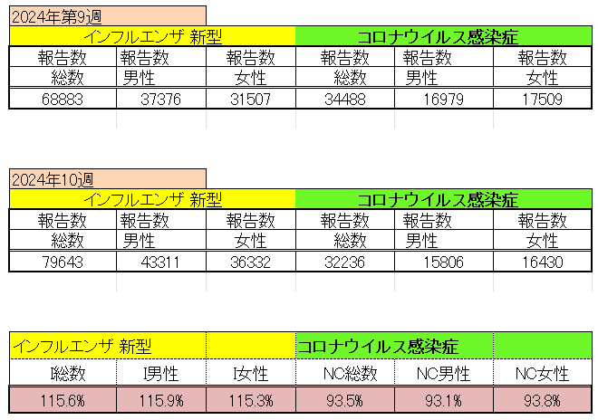
インフルエンザ と 新型コロナ

 |  | 注意

 |  | 対前週 インフルエンザ 15.8% 増加 新型コロナウイルス 6.5% 減少

11 感染症統計
食品表示 (12/11-12/17) |  |  |  |  |  |  |  |  |  |  |  |  |  | 届出感染症 第三類 細菌性赤痢菌
 |  |  |  |  |  |  |  |  |  |  |  |  |  | 全国 報告数推移 届出患者数（人）
 | 1月 | 2月 | 3月 | 4月 | 5月 | 6月 | 7月 | 8月 | 9月 | 10月 | 11月 | 12月 | 合計 |  | 1月 | 2月 | 3月 | 4月 | 5月 | 6月 | 7月 | 8月 | 9月 | 10月 | 11月 | 12月 | 合計
 | 68 | 56 | 67 | 103 | 188 | 415 | 607 | 866 | 556 | 366 | 224 | 136 | 3,654 |  | 8 | 9 | 13 | 7 | 9 | 9 | 8 | 11 | 9 | 19 | 11 | 12 | 124
 |  |  | 今週 |  |  |  |  |  |  |  |  |  |  |  |  |  | 今週
 |  |  | 26 |  |  |  |  |  |  |  |  |  |  |  |  |  | 2
2024年 | 102 | 101 | 47 |  |  |  |  |  |  |  |  |  |  | 2024年 | 4 | 4 | 2
2023年 | 82 | 62 | 99 | 112 | 224 | 526 | 521 | 768 | 454 | 390 | 416 | 154 | 3,808 | 2023年 | 1 | 1 | 4 | 2 | 2 | 7 | 7 | 3 | 1 | 7 | 7 | 5 | 47
2022年 | 81 | 39 | 72 | 89 | 258 | 416 | 554 | 568 | 578 | 337 | 169 | 168 | 3,329 | 2022年 | 0 | 5 | 4 | 1 | 1 | 1 | 1 | 1 | 0 | 0 | 0 | 2 | 16
2021年 | 81 | 48 | 71 | 128 | 171 | 350 | 569 | 553 | 458 | 306 | 220 | 229 | 3,184 | 2021年 | 1 | 2 | 1 | 0 | 0 | 0 | 1 | 1 | 0 | 1 | 0 | 0 | 7
2020年 | 112 | 85 | 60 | 97 | 95 | 305 | 544 | 449 | 475 | 505 | 219 | 98 | 3,044 | 2020年 | 16 | 1 | 19 | 3 | 13 | 1 | 2 | 2 | 0 | 24 | 4 | 2 | 87
2019年 | 84 | 100 | 77 | 80 | 236 | 438 | 631 | 752 | 523 | 427 | 253 | 136 | 3,737 | 2019年 | 7 | 7 | 13 | 3 | 8 | 11 | 5 | 11 | 9 | 9 | 20 | 37 | 140
2018年10月3日、山梨県内の宿坊を利用した2グループ42名が赤痢にかかりました。使用水や従事者からは赤痢菌が検出されておらず現在のところ感染源は不明です。
2018年 | 41 | 44 | 67 | 103 | 311 | 415 | 539 | 1,165 | 534 | 297 | 205 | 92 | 3,813 | 2018年 | 9 | 22 | 18 | 9 | 21 | 14 | 6 | 13 | 7 | 81 | 31 | 37 | 268
埼玉県と群馬県の総菜店で販売されたポテトサラダを食べた人が腸管出血性大腸菌O157に感染した、という集団食中毒に関するニュースが2017年8月21日以降、新聞やテレビで取り上げられました。
2017年 | 57 | 35 | 95 | 112 | 131 | 340 | 483 | 1339 | 614 | 349 | 236 | 68 | 3,859 | 2017年 | 19 | 12 | 8 | 12 | 7 | 15 | 16 | 12 | 16 | 6 | 12 | 6 | 141
2011年8月に外食チェーン店が原因とされた赤痢菌Shigella sonneiの広域集団感染事例が青森県、宮城県、山形県、福島県において発生した。本事例は、それとほぼ同時期に発生しておりその関連性が強く疑われた事例である。
※2024年 第11週（3/11～3/17） 現在 |  |  |  |  |  |  |  |  |  |  |  |  |  | ※2024年 第11週（3/11～3/17） 現在

 | 腸管出血性大腸菌 |  | やや多い |  |  |  |  |  |  |  |  |  |  |  | 赤痢 | やや増加 コロナ前に近づく
Ｈ２９／８月は非常に多かった
コロナ５類移行に伴う 人の往来の増加、会食機会の増加。 食肉原材不足から 衛生度合いの低い原材料の市場への放出?

腸管出血性大腸菌
 | 2024年 | 2023年 | 2022年 | 2021年 | 2020年 | 2019年 | 2018年
 | 102 | 82 | 81 | 81 | 112 | 84 | 41
 | 101 | 62 | 39 | 48 | 85 | 100 | 44
 | 47 | 99 | 72 | 71 | 60 | 77 | 67
 |  | 112 | 89 | 128 | 97 | 80 | 103
 |  | 224 | 258 | 171 | 95 | 236 | 311
 |  | 526 | 416 | 350 | 305 | 438 | 415
 |  | 521 | 554 | 569 | 544 | 631 | 539
 |  | 768 | 568 | 553 | 449 | 752 | 1,165
 |  | 454 | 578 | 458 | 475 | 523 | 534
 |  | 390 | 337 | 306 | 505 | 427 | 297
 |  | 416 | 169 | 220 | 219 | 253 | 205
 |  | 154 | 168 | 229 | 98 | 136 | 92
細菌性赤痢菌
 | 2024年 | 2023年 | 2022年 | 2021年 | 2020年 | 2019年 | 2018年
 | 4 | 1 | 0 | 1 | 16 | 7 | 9
 | 4 | 1 | 5 | 2 | 1 | 7 | 22
 | 2 | 4 | 4 | 1 | 19 | 13 | 18
 |  | 2 | 1 | 0 | 3 | 3 | 9
 |  | 2 | 1 | 0 | 13 | 8 | 21
 |  | 7 | 1 | 0 | 1 | 11 | 14
 |  | 7 | 1 | 1 | 2 | 5 | 6
 |  | 3 | 1 | 1 | 2 | 11 | 13
 |  | 1 | 0 | 0 | 0 | 9 | 7
 |  | 7 | 0 | 1 | 24 | 9 | 81
 |  | 7 | 0 | 0 | 4 | 20 | 31
 |  | 5 | 2 | 0 | 2 | 37 | 37

※2023年 第11週（3/13～3/19） 現在

 |  |  |  |  |  |  |  |  |  |  |  |  |  |  | 腸管系感染症は新型コロナウイルス予防の手洗い、手指消毒で
 |  |  |  |  |  |  |  |  |  |  |  |  |  |  | 圧倒的に感染防御できている

